Sheet1
序号 | 图片 | 备注 | 个数 | 国际单号 | 邮编 | 收件地址 | 收件人名字 | 电话 | 日本邮局单号 | 重量
fukuya-store-10000079 |  | 米白 サイズ：M | 1 |  | 4120011 | 静岡県御殿場市古沢273-2 | 高村 美保子 | 09085577281 | 628525350843
10011970 |  | 咖啡 サイズ：4XL | 1 |  | 4280004 | 静岡県島田市横岡431 | 池田 一樹 | 08094924412 | 628525350832
10011974 |  | 灰色 908款 サイズ：M | 1 |  | 2230057 | 神奈川県横浜市港北区新羽町1231-604 | 兼田 彦三 | 07066448159 | 628525350821
10011979 |  | 米白 サイズ：L | １ |  | 2220011 | 神奈川県横浜市港北区菊名6-13-53-306 | 渡辺文江 | 08010877922 | 628525350810
10011980 |  | 咖啡 サイズ：L | １ |  | 100-1212 | 東京都三宅村阿古1529 | 宮田清康 | 04994-5-0678 | 628525350806
2020-07-16
10011983 | 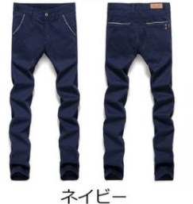 | 宝蓝 923款 サイズ：[36] | 1 |  | 5211346 | 滋賀県近江八幡市安土町香庄204 | 深尾 千尋 | 09056590916 | 628525350795
10011986 |  | 深蓝 021款 サイズ：[38] 発送について：翌日発送可能 | 1 |  | 5200818 | 滋賀県大津市西の庄20-31 510 | 河合 大作 | 09030515476 | 628525350784
10011987 |  | 咖啡 サイズ：4XL 発送について：翌日発送可能 | 1 |  | 8951203 | 鹿児島県薩摩川内市樋脇町市比野４４９１-１７ | 田中 紀代美 | 09053841728 | 628525350773
10011992 |  | 灰色 688款 サイズ：[30] | 1 |  | 1730026 | 東京都板橋区中丸町５０-１フィオーレ１０３ | おちあい はやと | 08066495387 | 628525350762
10011997 | 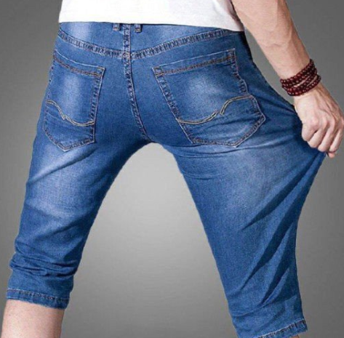 | 浅蓝 013款 サイズ：[30] 発送にいつて：翌日発送可能 | 1 |  | 8120022 | 福岡県福岡市博多区神屋町2-13博熔ビル２０１ | 杉本 ひでお | 0922710012 | 628525350751
10012000 |  | 黑色 1982款 サイズ：[34] | 0 |  | 8110204 | 福岡県福岡市東区奈多1-2-7 スタシオン海の中道3番の1201 | MASASHI NISHIMUTA政志 | 09030785296
fukuya-store-10000086 |  | 蓝色 206款 サイズ：[38] | 1 |  | 9694406 | 福島県耶麻郡西会津町野沢字上原乙2319ー3 | 佐川 寿美 | 0241452654 | 628525350740
fukuya-store-10000087 |  | 黑色 688款 サイズ：[38] | 1 |  | 116-0003 | 東京都荒川区南千住2-11-11 | 簗瀬 友孝 | 090-1669-8585 | 628525350736
fukuya-store-10000088 |  | 蓝色 206款 サイズ：[29] | 1 |  | 7810270 | 高知県高知市長浜５９００-１ | 高橋 大二 | 09094570079 | 628525350725
fukuya-store-10000089 |  | 蓝色 206款 サイズ：[33] | 1 |  | 6495331 | 和歌山県東牟婁郡那智勝浦町天満393奥野アパート | 植野 公大 | 09050519616 | 628525350714

